8.3
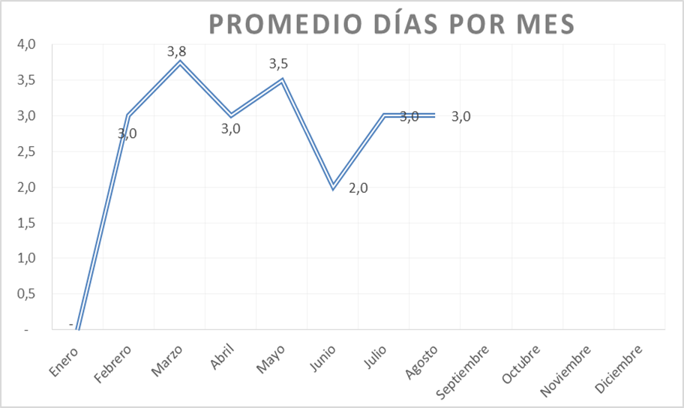
 |  | CORPORACIÓN DEL SEGURO DE DEPÓSITOS, FONDO DE LIQUIDEZ Y FONDO DE SEGUROS PRIVADOS
 |  | PROMEDIO DE DÍAS UTILIZADOS PARA LA ATENCIÓN DEL PAGO DE SEGURO DE DEPÓSITOS

 | <- Volver a índice

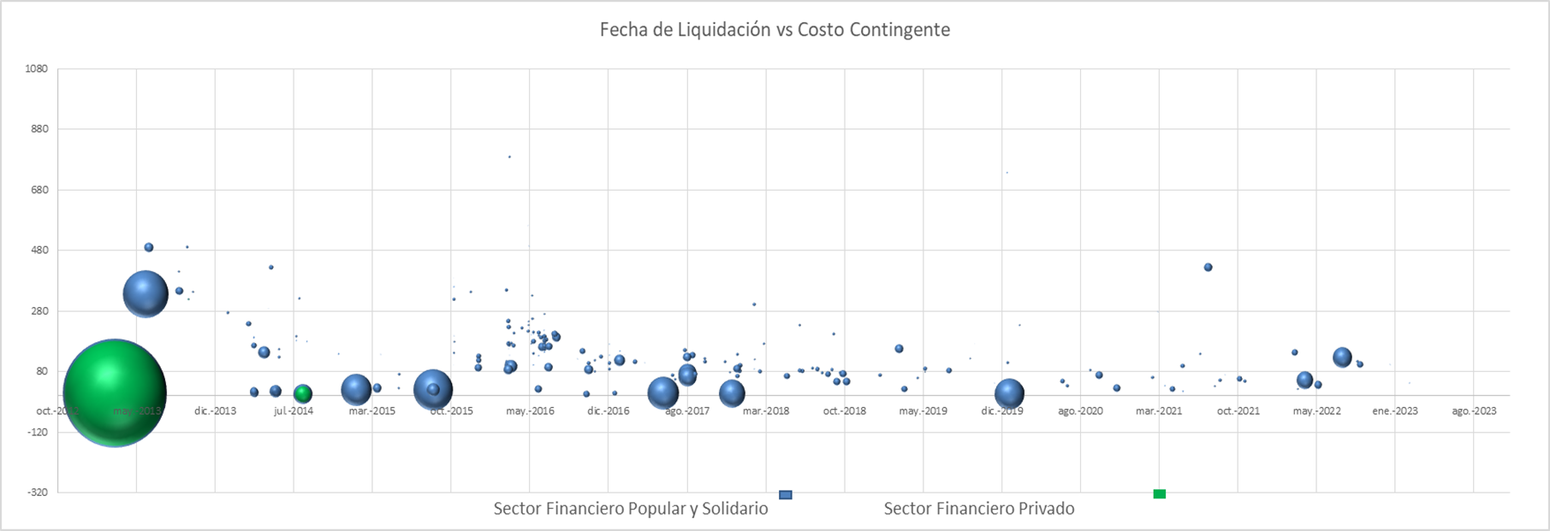

 | Notas
 | (1) Corresponde a Bases de Datos Originales (BDD)
 | Fuente: COSEDE

 |  |  | Número de días Resolución de Pago

Promedio Días Resolución

9.2
 | CORPORACIÓN DEL SEGURO DE DEPÓSITOS, FONDO DE LIQUIDEZ Y FONDO DE SEGUROS PRIVADOS
 | PROMEDIO DE DÍAS UTILIZADOS PARA LA ATENCIÓN DEL PAGO DE SEGURO DE SEGUROS PRIVADOS

<- Volver a índice

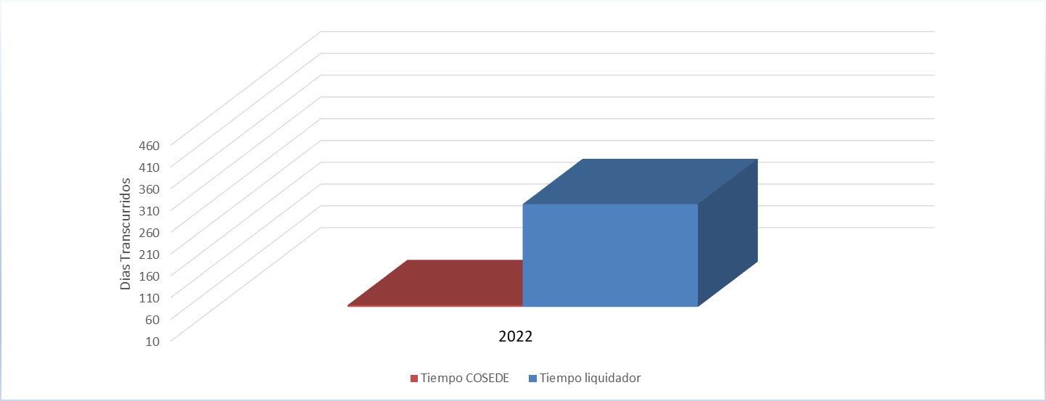

Fuente: COSEDE
*En el mes de diciembre 2022 ingresó la Base de Datos Original de Empresa Aseguradora Sucre. Durante el año 2023 con corte 31-07-2023 no se ha ingresado ninguna Base de Datos Original ni Base de Datos Modificatoria.

